상품제안서
프로디아 목걸이 카드 명함지갑 H 프로디아 | 상품코드: F04177

 |  |  |  |  |  | 02-412-0044 | www.easy1.co.kr
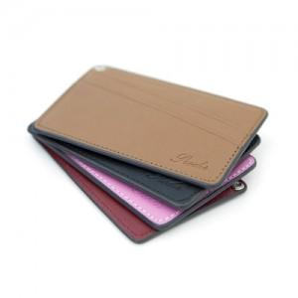 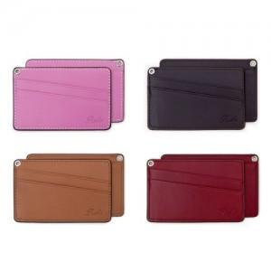 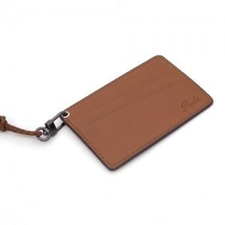

【상세/제작정보】 | .

【인쇄/포장옵션】 | 불박 / 고급 선물용 패키지 제공 (선물포장 별도 )

【공급단가】 | 수량 | 100~ | 500~ | 1,000~ | 3,000~
*VAT별도 | 단가 | 16,200원 | 15,600원 | 15,000원 | 14,400원

【상품 URL】 | https://dev.easy1.co.kr:443/src/goods_detail.php?gdno=4177

